Sheet2
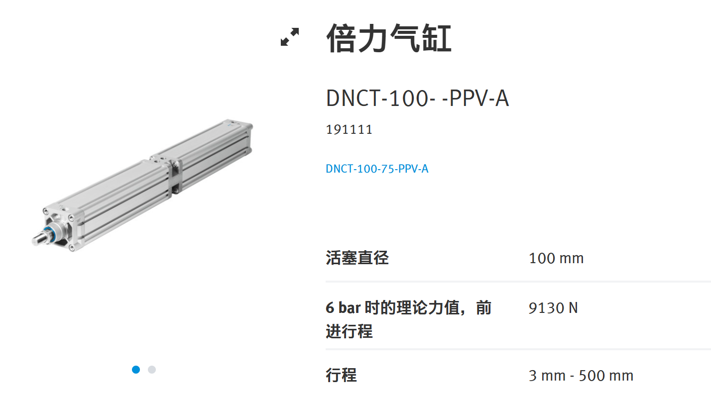
6bar时的理论力值，前进行程/N | 缸径/mm
9130 | 25.4

Pa | Mpa | bar
18027424.59 | 18.02742459 | 180

